Графический метод
max (min) Z = 60x1 + 50x2
7x1+3x2<=1365 | 195 | 455
6x1+3x2<=1245 | 207.5 | 415
1x1+2x2<=650 | 650 | 325
x1>=0, x2>=0
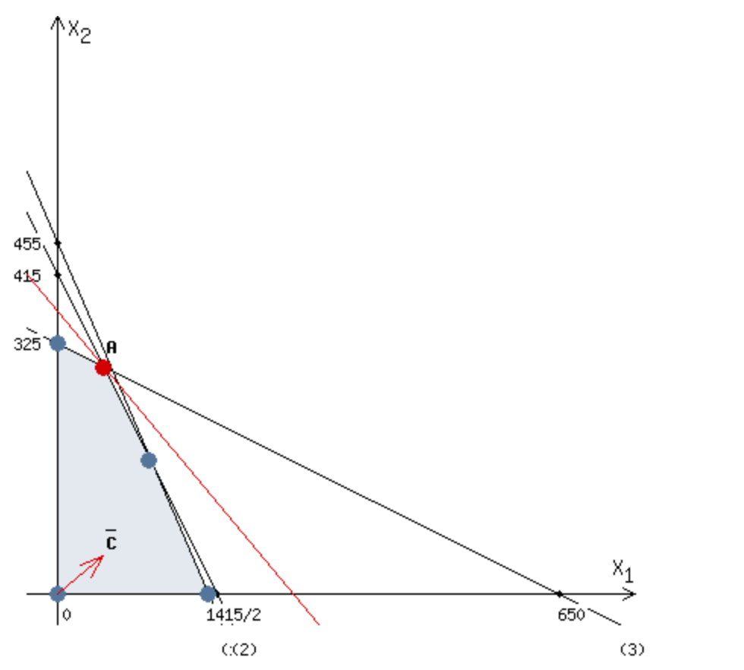
 |  |  | 6x1+3x2=1245
 |  |  | x1+2x2=650

 |  |  | 5x1+x2=595
 |  |  | 7x1+5x2=1895

 |  |  | x2=595-5x1
 |  |  | 7x1+5*(595-5x1)=1895

 |  |  | 18x1=1080
 |  |  | x2=595-5x1

 |  |  | x1=60
 |  |  | x2=295

 |  |  | A(60;295) | Zmax=60*60+50*295=3600+14750=18350

